상품제안서
카라비너 폴드4 휴대용 접이식방석 | 상품코드: S45010

 |  |  |  |  |  |  | 02-713-8555 | www.synergygift.co.kr
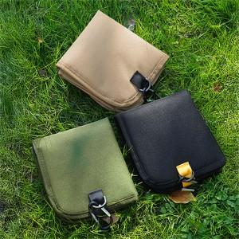 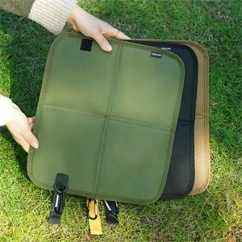 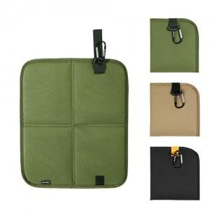

【상세/제작정보】 | <p><span style="font-size: 14pt;">※ 색상 지정 불가.</span></p>

【인쇄/포장옵션】 | 실크 / OPP(비닐)

【공급단가】 | 수량 | 100~ | 300~ | 1,000~ | 3,000~ | 10,000~
*VAT별도 | 단가 | 3,380원 | 3,220원 | 3,070원 | 3,020원 | 2,910원

【상품 URL】 | https://www.synergygift.co.kr:443/src/goods_detail.php?gdno=45010

